广平项目周进度表-2018年第9周
广平金鸡项目2018年第9周项目进度汇报

 | 广平项目前期筹备进度
 | 筹备内容 | 进度描述 | 前期筹备进度（%）
 | 签订正式协议 | 本周实际完成工作 | 本周实际 完成进度 （%）
 | 项目可研 | 0% | 67%
 | 地形图测量 | 0% | 100%
 | 项目能评 | 0% | 100%
 | 项目立项 | 0% | 0%
 | 项目安评 | 0% | 90%
 | 项目水保评价 | 0% | 0%
 | 项目环评 | 0% | 0%
 | 项目土地征租 | 0% | 70%
 | 项目工业用地证件办理 | 0% | 100%
 | 项目农用地备案 | 0% | 0%
 | 项目设计 | 0% | 0%
 | 项目监理 | 0% | 100%
 | 项目招标代理 | 0% | 100%
 | 控制价编制 | 0% | 100%
 | 地勘 | 0% | 70%
 | 详细规划设计 | 0% | 100%

 | 广平规划设计设计进度
 | 设计项 | 进度描述 | 设计进度（%）
 | 总图 | 0% | 90%
 | 厂区水电路 | 0% | 100%
 | 报规文件 | 0% | 100%
 | 效果图 | 0% | 0%
 | 地勘布控图 | 0% | 100%
 | Q1施工图 | 0% | 100%
 | Q2施工图 | 0% | 100%
 | Q3施工图 | 完成 | 100%
 | D1施工图 | 0% | 100%
 | D2施工图 | 0% | 100%
 | D3施工图 | 0% | 100%
 | D4施工图 | 0% | 100%
 | D5施工图 | 0% | 100%
 | D6施工图 | 0% | 100%
 | D7施工图 | 0% | 100%
 | D8施工图 | 0% | 100%
 | D9施工图 | 0% | 100%
 | 管理用房施工图 | 0% | 100%
 | 沼气发电厂施工图 | 0% | 100%
 | 屠宰场施工图 | 0% | 0%
 | 饲料厂施工图 | 0% | 0%
 | 有机肥厂施工图 | 0% | 100%

 | 地上物清理 | 场平 | 地勘 | 规划设计（施工图-工业用地规划报批） | 工程预算（预算-控制价-核对-财审） | 挂网招标 | 合同订立（合同订立-公示） | 施工进场 | 设备招标 | 土建施工（厂房-附属工程） | 设备安装（厂房-附属工程） | 工程决算
Q1 | 100% | 100% | 100% | 100% | 100% | 100% | 100% | 100% | 0% | 25% | 0% | 0%
Q2 | 100% | 100% | 100% | 100% | 100% | 100% | 100% | 100% | 0% | 25% | 0% | 0%
Q3 | 100% | 100% | 100% | 100% | 100% | 100% | 100% | 100% | 0% | 60% | 0% | 0%
D1 | 100% | 100% | 100% | 100% | 100% | 100% | 100% | 100% | 0% | 60% | 0% | 0%
D2 | 100% | 100% | 100% | 100% | 100% | 100% | 100% | 100% | 0% | 60% | 0% | 0%
D3 | 100% | 100% | 100% | 100% | 100% | 100% | 0% | 100% | 0% | 8% | 0% | 0%
D4 | 100% | 0% | 100% | 100% | 100% | 100% | 0% | 100% | 0% | 8% | 0% | 0%
D5 | 100% | 0% | 100% | 100% | 100% | 100% | 100% | 100% | 0% | 10% | 0% | 0%
D6 | 100% | 100% | 100% | 100% | 100% | 100% | 100% | 100% | 0% | 60% | 0% | 0%
D7 | 100% | 100% | 100% | 100% | 100% | 100% | 100% | 100% | 0% | 60% | 0% | 0%
D8 | 100% | 100% | 100% | 100% | 100% | 100% | 100% | 100% | 0% | 48% | 0% | 0%
D9 | 100% | 100% | 100% | 100% | 100% | 100% | 100% | 100% | 0% | 48% | 0% | 0%
管理用房 | 0% | 0% | 100% | 100% | 50% | 0% | 0% | 100% | 0% | 0% | 0% | 0%
沼气发电厂 | 0% | 0% | 100% | 0% | 0% | 0% | 0% | 0% | 0% | 0% | 0% | 0%
屠宰场 | 0% | 0% | 100% | 0% | 0% | 0% | 0% | 0% | 0% | 0% | 0% | 0%
饲料厂 | 100% | 100% | 100% | 100% | 100% | 100% | 100% | 100% | 0% | 65% | 0% | 0%
有机肥厂 | 0% | 0% | 100% | 100% | 0% | 0% | 0% | 0% | 0% | 0% | 0% | 0%
 | 广平项目各厂区建设进度
 | 项目内容 | Q1进度描述 | Q1 | Q2进度描述 | Q2 | Q3进度进度描述 | Q3 | D1进度描述 | D1 | D2进度描述 | D2 | D3进度描述 | D3 | D4进度描述 | D4 | D5进度描述 | D5 | D6进度描述 | D6 | D7进度描述 | D7 | D8进度描述 | D8 | D9进度描述 | D9 | 管理用房进度描述 | 管理用房 | 沼气发电厂进度描述 | 沼气发电厂 | 屠宰场进度描述 | 屠宰场 | 饲料厂进度描述 | 饲料厂 | 有机肥厂进度描述 | 有机肥厂
 | 地上物清理 | 0% | 100% | 0% | 100% | 0% | 100% | 0% | 100% | 0% | 100% | 0% | 100% | 0% | 100% | 0% | 100% | 0% | 100% | 0% | 100% | 0% | 100% | 0% | 100% | 0% | 0% | 0% | 0% | 0% | 0% | 0% | 100% | 0% | 0%
 | 场平 | 0% | 100% | 0% | 100% | 0% | 100% | 0% | 100% | 0% | 100% | 0% | 100% | 0% | 0% | 0% | 0% | 0% | 100% | 0% | 100% | 0% | 100% | 0% | 100% | 0% | 0% | 0% | 0% | 0% | 0% | 0% | 100% | 0% | 0%
 | 地勘 | 0% | 100% | 0% | 100% | 0% | 100% | 0% | 100% | 0% | 100% | 0% | 100% | 0% | 100% | 0% | 100% | 0% | 100% | 0% | 100% | 0% | 100% | 0% | 100% | 0% | 100% | 0% | 100% | 0% | 100% | 0% | 100% | 0% | 100%
 | 规划设计（施工图-工业用地规划报批） | 0% | 100% | 0% | 100% | 0% | 100% | 0% | 100% | 0% | 100% | 0% | 100% | 0% | 100% | 0% | 100% | 0% | 100% | 0% | 100% | 0% | 100% | 0% | 100% | 0% | 100% | 0% | 0% | 0% | 0% | 0% | 100% | 0% | 100%
 | 工程预算（预算-控制价-核对-财审） | 0% | 100% | 0% | 100% | 0% | 100% | 0% | 100% | 0% | 100% | 0% | 100% | 0% | 100% | 0% | 100% | 0% | 100% | 0% | 100% | 0% | 100% | 0% | 100% | 0% | 50% | 0% | 0% | 0% | 0% | 0% | 100% | 0% | 0%
 | 挂网招标 | 0% | 100% | 0% | 100% | 0% | 100% | 0% | 100% | 0% | 100% | 0% | 100% | 0% | 100% | 0% | 100% | 0% | 100% | 0% | 100% | 0% | 100% | 0% | 100% | 0% | 0% | 0% | 0% | 0% | 0% | 0% | 100% | 0% | 0%
 | 合同订立（合同订立-公示） | 0% | 100% | 0% | 100% | 0% | 100% | 0% | 100% | 0% | 100% | 0% | 0% | 0% | 0% | 0% | 100% | 0% | 100% | 0% | 100% | 0% | 100% | 0% | 100% | 0% | 0% | 0% | 0% | 0% | 0% | 0% | 100% | 0% | 0%
 | 施工进场 | 0% | 100% | 0% | 100% | 0% | 100% | 0% | 100% | 0% | 100% | 0% | 100% | 0% | 100% | 0% | 100% | 0% | 100% | 0% | 100% | 0% | 100% | 0% | 100% | 0% | 100% | 0% | 0% | 0% | 0% | 0% | 100% | 0% | 0%
 | 设备招标 | 0% | 0% | 0% | 0% | 0% | 0% | 0% | 0% | 0% | 0% | 0% | 0% | 0% | 0% | 0% | 0% | 0% | 0% | 0% | 0% | 0% | 0% | 0% | 0% | 0% | 0% | 0% | 0% | 0% | 0% | 0% | 0% | 0% | 0%
 | 土建施工（厂房-附属工程） | 0% | 25% | 0% | 25% | 0% | 60% | 0% | 60% | 0% | 60% | 0% | 8% | 0% | 8% | 0% | 10% | 0% | 60% | 0% | 60% | 0% | 48% | 0% | 48% | 0% | 0% | 0% | 0% | 0% | 0% | 0% | 65% | 0% | 0%
 | 设备安装（厂房-附属工程） | 0% | 0% | 0% | 0% | 0% | 0% | 0% | 0% | 0% | 0% | 0% | 0% | 0% | 0% | 0% | 0% | 0% | 0% | 0% | 0% | 0% | 0% | 0% | 0% | 0% | 0% | 0% | 0% | 0% | 0% | 0% | 0% | 0% | 0%
 | 工程决算 | 0% | 0% | 0% | 0% | 0% | 0% | 0% | 0% | 0% | 0% | 0% | 0% | 0% | 0% | 0% | 0% | 0% | 0% | 0% | 0% | 0% | 0% | 0% | 0% | 0% | 0% | 0% | 0% | 0% | 0% | 0% | 0% | 0% | 0%

 | 广平政府配套工程进度
 | 配套项目 | 进度描述 | 配套工程进度（%）
 | 地上物清理 | 0% | 100%
 | 场平 | 0% | 31%
 | 厂区外配套工程进度 | 0% | 31%
 | 水井及上下水 | 0% | 27%
 | 双回路电 | 0% | 0%
 | 储水池 | 0% | 2%
 | 开闭所 | 0% | 0%

广平项目周进度分析表-2018年第9周
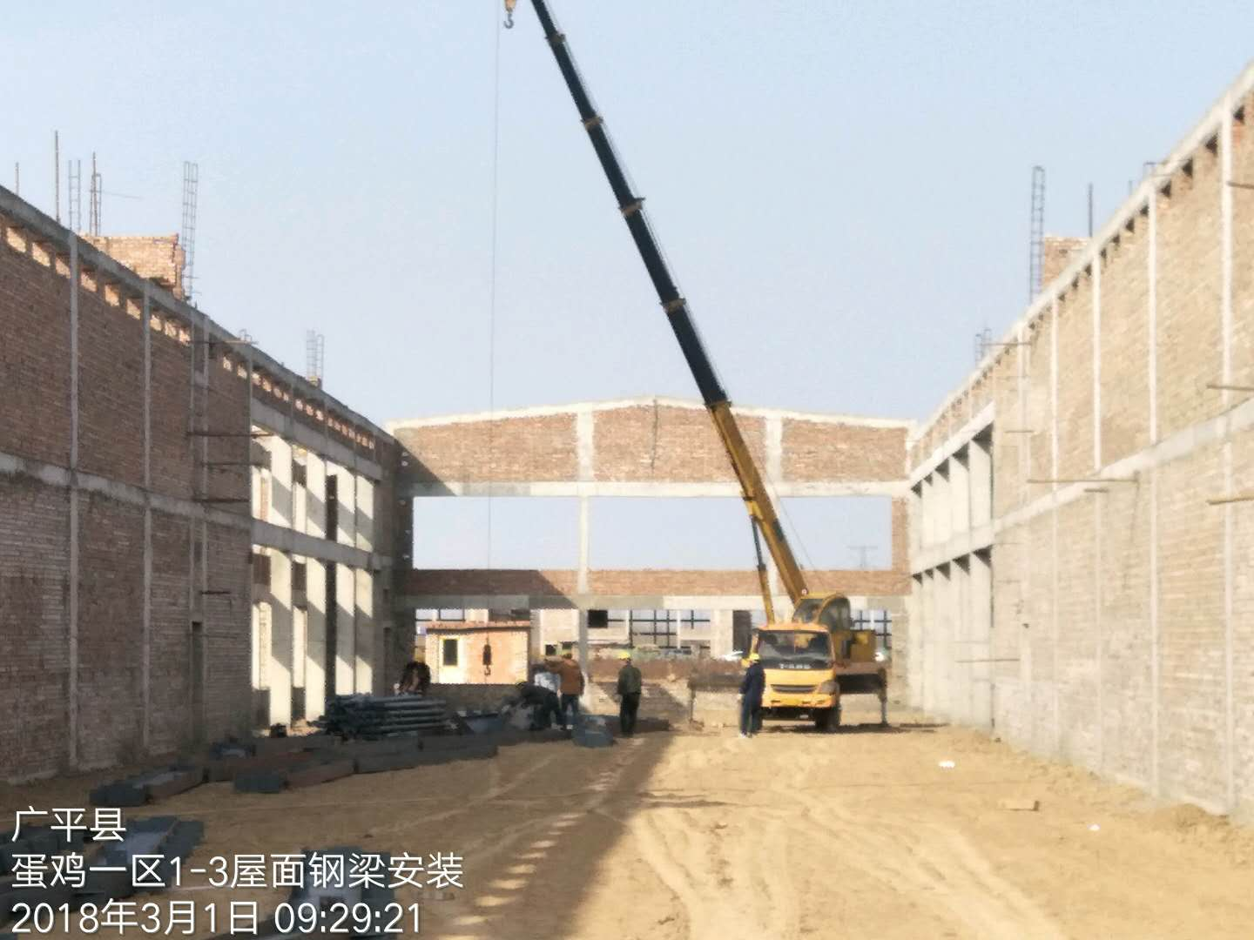
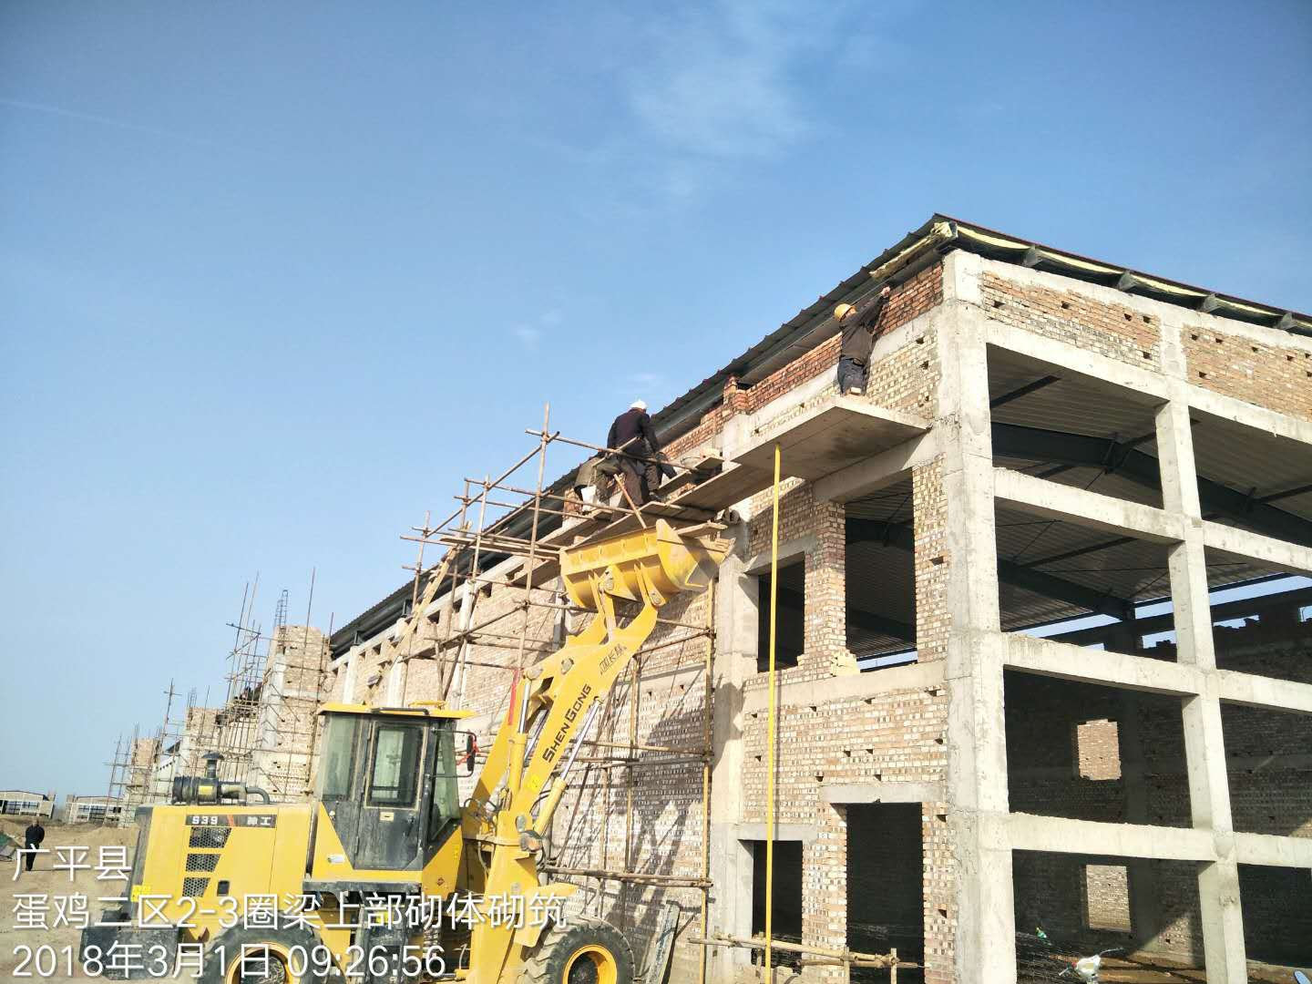
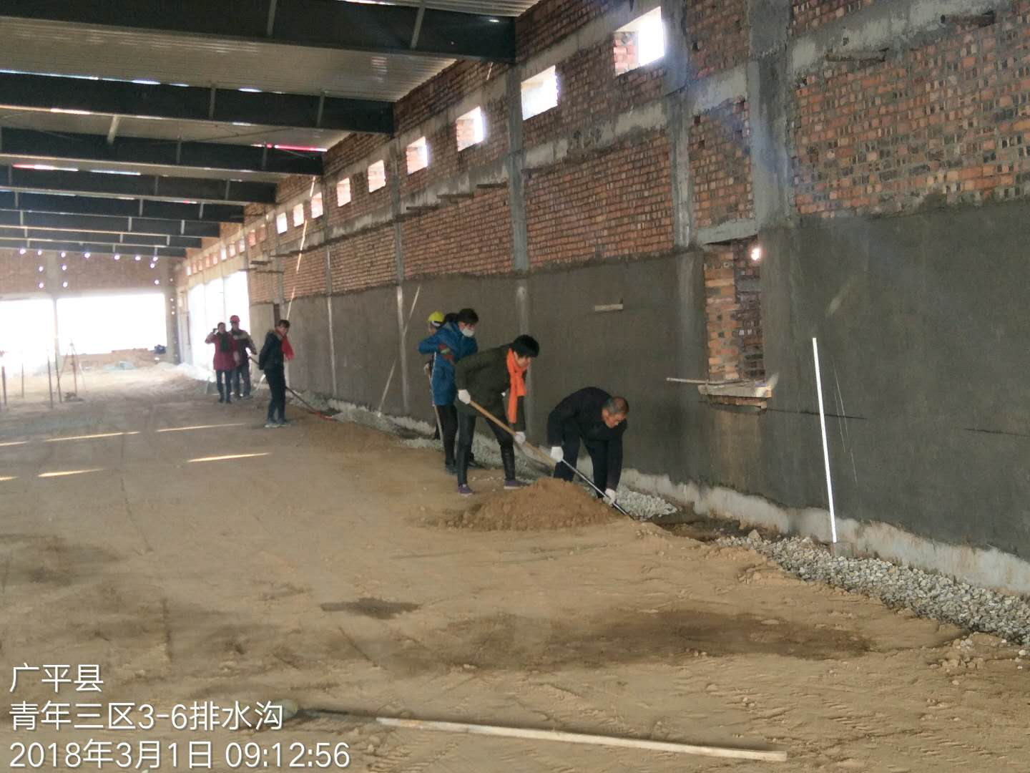
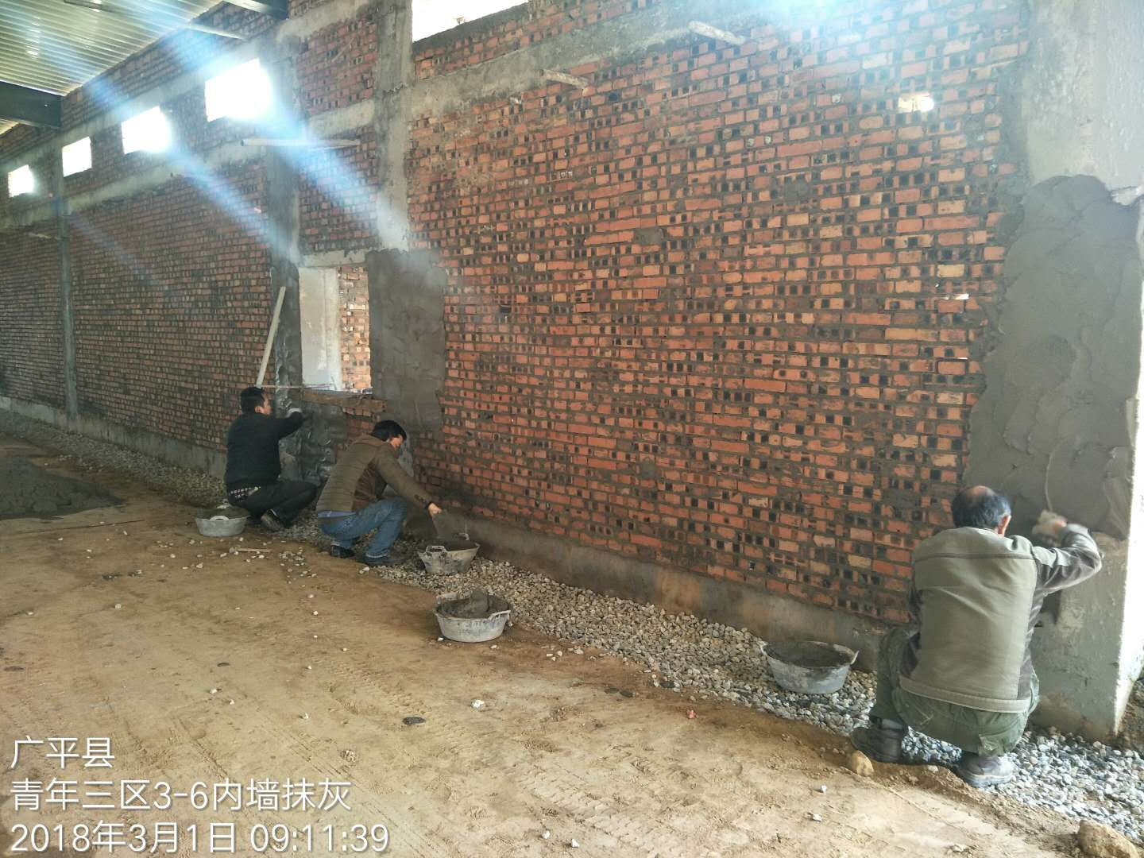
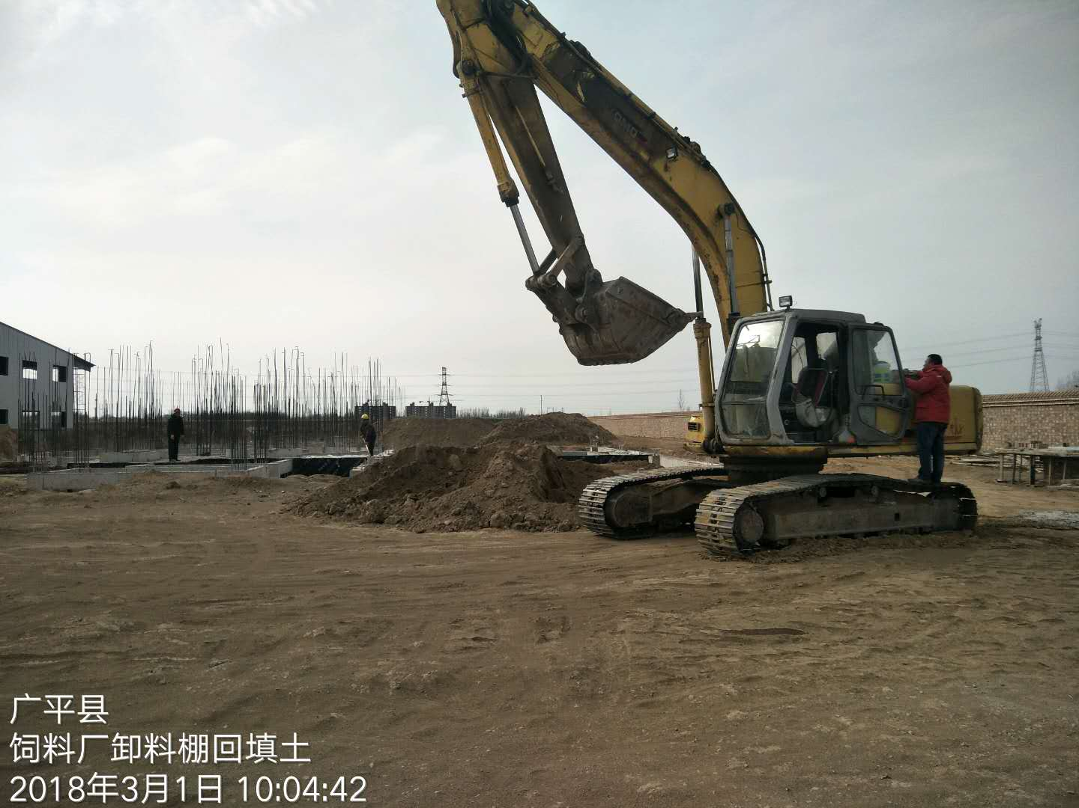
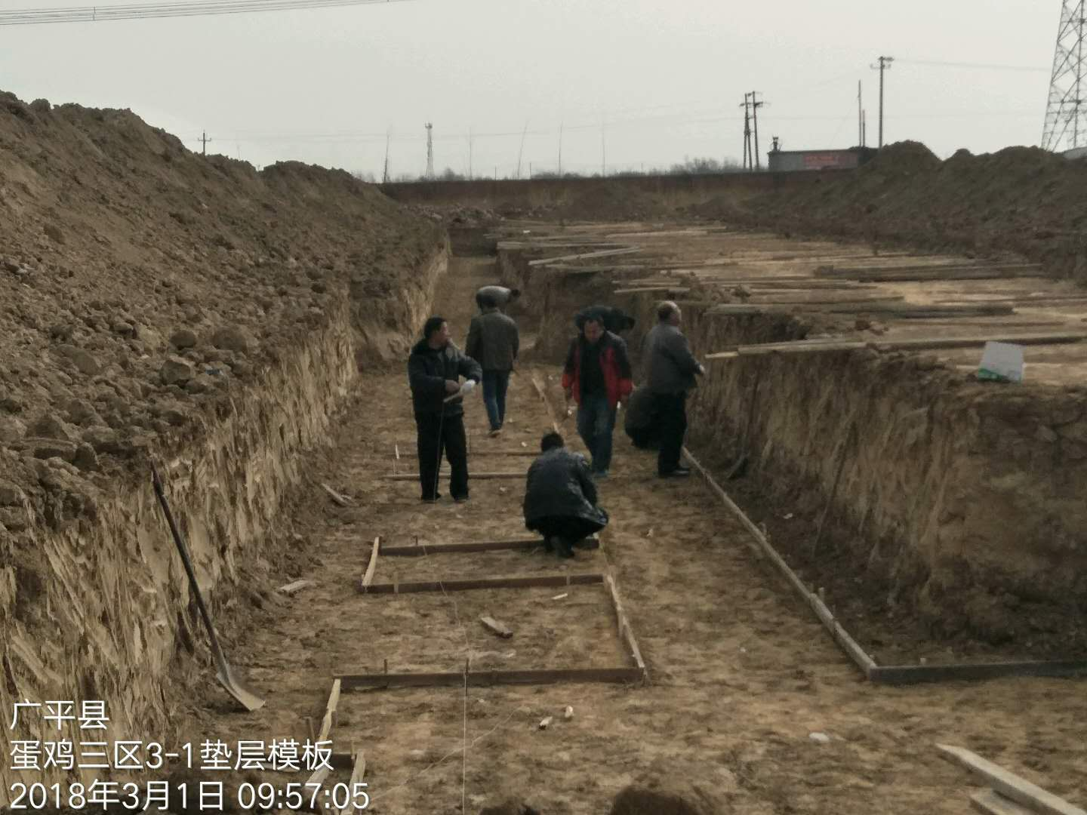
项目 | 子项目 | 本周实际 完成进度 （%） | 本周实际完成工作 | 本周工作 计划完成 （%） | 差异 | 备注 （差异原因） | 下一周工作 计划进度（%） | 下一周具体工作描述
前期筹备 | 签订正式协议 | 67% |  | 67% | 0% |  | 67%
 | 项目可研 | 100% |  | 100% | 0% |  | 100%
 | 地形图测量 | 100% |  | 100% | 0% |  | 100%
 | 项目能评 | 0% |  | 0% | 0% |  | 0%
 | 项目立项 | 90% |  | 100% | -10% | 沼气区核准材料已报邯郸发改部门核准 | 100%
 | 项目安评 | 0% |  | 0% | 0% |  | 0%
 | 项目水保评价 | 0% |  | 0% | 0% |  | 0%
 | 项目环评 | 70% |  | 70% | 0% | 养殖区已经通过专家评审 | 70%
 | 项目土地征租 | 100% |  | 100% | 0% |  | 100%
 | 项目工业用地证件办理 | 0% |  | 0% | 0% |  | 0%
 | 项目农用地备案 | 0% |  | 0% | 0% |  | 0%
 | 项目设计 | 100% |  | 100% | 0% |  | 100%
 | 项目监理 | 100% |  | 100% | 0% |  | 100%
 | 项目招标代理 | 100% |  | 100% | 0% |  | 100%
 | 控制价编制 | 70% |  | 70% | 0% |  | 70%
 | 地勘 | 100% |  | 100% | 0% |  | 100%
 | 详细规划设计 | 90% |  | 90% | 0% | 沼气厂和屠宰厂图纸未出 | 90%
规划设计 | 总图 | 100% |  | 100% | 0% |  | 100%
 | 厂区水电路 | 100% |  | 100% | 0% |  | 100%
 | 报规文件 | 0% |  | 0% | 0% |  | 0%
 | 效果图 | 100% |  | 100% | 0% |  | 100%
 | 地勘布孔图 | 100% |  | 100% | 0% |  | 100%
 | Q1施工图 | 100% |  | 100% | 0% |  | 100%
 | Q2施工图 | 100% |  | 100% | 0% |  | 100%
 | Q3施工图 | 100% |  | 100% | 0% |  | 100%
 | D1施工图 | 100% |  | 100% | 0% |  | 100%
 | D2施工图 | 100% |  | 100% | 0% |  | 100%
 | D3施工图 | 100% |  | 100% | 0% |  | 100%
 | D4施工图 | 100% |  | 100% | 0% |  | 100%
 | D5施工图 | 100% |  | 100% | 0% |  | 100%
 | D6施工图 | 100% |  | 100% | 0% |  | 100%
 | D7施工图 | 100% |  | 100% | 0% |  | 100%
 | D8施工图 | 100% |  | 100% | 0% |  | 100%
 | D9施工图 | 100% |  | 100% | 0% |  | 100%
 | 管理用房施工图 | 100% |  | 100% | 0% |  | 100%
 | 沼气发电厂施工图 | 0% |  | 0% | 0% |  | 0%
 | 屠宰场施工图 | 0% |  | 0% | 0% |  | 0%
 | 饲料厂施工图 | 100% |  | 100% | 0% |  | 100%
 | 有机肥厂施工图 | 100% |  | 100% | 0% |  | 100%
配套工程 | 地上物清理 | 31% |  | 31% | 0% |  | 31%
 | 场平 | 31% |  | 31% | 0% |  | 31%
 | 厂区外配套工程（净道和污道全长：9km）进度 | 27% |  | 27% | 0% |  | 27%
 | 水井及上下水 | 0% |  | 0% | 0% |  | 0%
 | 双回路电 | 2% |  | 2% | 0% |  | 2%
 | 储水池 | 0% |  | 0% | 0% |  | 0%
 | 开闭所 | 20% |  | 20% | 0% |  | 20%
Q1 | 地上物清理 | 100% |  | 100% | 0% |  | 100%
 | 场平 | 100% |  | 100% | 0% |  | 100%
 | 地勘 | 100% |  | 100% | 0% |  | 100%
 | 规划设计（施工图-工业用地规划报批） | 100% |  | 100% | 0% |  | 100%
 | 工程预算（预算-控制价-核对-财审） | 100% |  | 100% | 0% |  | 100%
 | 挂网招标 | 100% |  | 100% | 0% |  | 100%
 | 合同订立（合同订立-公示） | 100% |  | 100% | 0% |  | 100%
 | 施工进场 | 100% |  | 100% | 0% |  | 100%
 | 设备招标 | 0% |  | 0% | 0% |  | 0%
 | 土建施工（厂房-附属工程） | 25% |  | 25% | 0% |  | 28%
 | 设备安装（厂房-附属工程） | 0% |  | 0% | 0% |  | 0%
 | 工程决算 | 0% |  | 0% | 0% |  | 0%
Q2 | 地上物清理 | 100% |  | 100% | 0% |  | 100%
 | 场平 | 100% |  | 100% | 0% |  | 100%
 | 地勘 | 100% |  | 100% | 0% |  | 100%
 | 规划设计（施工图-工业用地规划报批） | 100% |  | 100% | 0% |  | 100%
 | 工程预算（预算-控制价-核对-财审） | 100% |  | 100% | 0% |  | 100%
 | 挂网招标 | 100% |  | 100% | 0% |  | 100%
 | 合同订立（合同订立-公示） | 100% |  | 100% | 0% |  | 100%
 | 施工进场 | 100% |  | 100% | 0% |  | 100%
 | 设备招标 | 0% |  | 0% | 0% |  | 0%
 | 土建施工（厂房-附属工程） | 25% |  | 25% | 0% |  | 28%
 | 设备安装（厂房-附属工程） | 0% |  | 0% | 0% |  | 0%
 | 工程决算 | 0% |  | 0% | 0% |  | 0%
Q3 | 地上物清理 | 100% |  | 100% | 0% |  | 100%
 | 场平 | 100% |  | 100% | 0% |  | 100%
 | 地勘 | 100% |  | 100% | 0% |  | 100%
 | 规划设计（施工图-工业用地规划报批） | 100% |  | 100% | 0% |  | 100%
 | 工程预算（预算-控制价-核对-财审） | 100% |  | 100% | 0% |  | 100%
 | 挂网招标 | 100% |  | 100% | 0% |  | 100%
 | 合同订立（合同订立-公示） | 100% |  | 100% | 0% |  | 100%
 | 施工进场 | 100% |  | 100% | 0% |  | 100%
 | 设备招标 | 0% |  | 0% | 0% |  | 0%
 | 土建施工（厂房-附属工程） | 60% |  | 60% | 0% |  | 65%
 | 设备安装（厂房-附属工程） | 0% |  | 0% | 0% |  | 0%
 | 工程决算 | 0% |  | 0% | 0% |  | 0%
D1 | 地上物清理 | 100% |  | 100% | 0% |  | 100%
 | 场平 | 100% |  | 100% | 0% |  | 100%
 | 地勘 | 100% |  | 100% | 0% |  | 100%
 | 规划设计（施工图-工业用地规划报批） | 100% |  | 100% | 0% |  | 100%
 | 工程预算（预算-控制价-核对-财审） | 100% |  | 100% | 0% |  | 100%
 | 挂网招标 | 100% |  | 100% | 0% |  | 100%
 | 合同订立（合同订立-公示） | 100% |  | 100% | 0% |  | 100%
 | 施工进场 | 100% |  | 100% | 0% |  | 100%
 | 设备招标 | 0% |  | 0% | 0% |  | 0%
 | 土建施工（厂房-附属工程） | 60% |  | 60% | 0% |  | 65%
 | 设备安装（厂房-附属工程） | 0% |  | 0% | 0% |  | 0%
 | 工程决算 | 0% |  | 0% | 0% |  | 0%
D2 | 地上物清理 | 100% |  | 100% | 0% |  | 100%
 | 场平 | 100% |  | 100% | 0% |  | 100%
 | 地勘 | 100% |  | 100% | 0% |  | 100%
 | 规划设计（施工图-工业用地规划报批） | 100% |  | 100% | 0% |  | 100%
 | 工程预算（预算-控制价-核对-财审） | 100% |  | 100% | 0% |  | 100%
 | 挂网招标 | 100% |  | 100% | 0% |  | 100%
 | 合同订立（合同订立-公示） | 100% |  | 100% | 0% |  | 100%
 | 施工进场 | 100% |  | 100% | 0% |  | 100%
 | 设备招标 | 0% |  | 0% | 0% |  | 0%
 | 土建施工（厂房-附属工程） | 60% |  | 60% | 0% |  | 65%
 | 设备安装（厂房-附属工程） | 0% |  | 0% | 0% |  | 0%
 | 工程决算 | 0% |  | 0% | 0% |  | 0%
D3 | 地上物清理 | 100% |  | 100% | 0% |  | 100%
 | 场平 | 100% |  | 100% | 0% |  | 100%
 | 地勘 | 100% |  | 100% | 0% |  | 100%
 | 规划设计（施工图-工业用地规划报批） | 100% |  | 100% | 0% |  | 100%
 | 工程预算（预算-控制价-核对-财审） | 100% |  | 100% | 0% |  | 100%
 | 挂网招标 | 100% |  | 100% | 0% |  | 100%
 | 合同订立（合同订立-公示） | 0% |  | 0% | 0% |  | 0%
 | 施工进场 | 100% |  | 100% | 0% |  | 100%
 | 设备招标 | 0% |  | 0% | 0% |  | 0%
 | 土建施工（厂房-附属工程） | 8% |  | 8% | 0% |  | 10%
 | 设备安装（厂房-附属工程） | 0% |  | 0% | 0% |  | 0%
 | 工程决算 | 0% |  | 0% | 0% |  | 0%
D4 | 地上物清理 | 100% |  | 100% | 0% |  | 100%
 | 场平 | 0% |  | 0% | 0% |  | 0%
 | 地勘 | 100% |  | 100% | 0% |  | 100%
 | 规划设计（施工图-工业用地规划报批） | 100% |  | 100% | 0% |  | 100%
 | 工程预算（预算-控制价-核对-财审） | 100% |  | 100% | 0% |  | 100%
 | 挂网招标 | 100% |  | 100% | 0% |  | 100%
 | 合同订立（合同订立-公示） | 0% |  | 0% | 0% |  | 0%
 | 施工进场 | 100% |  | 100% | 0% |  | 100%
 | 设备招标 | 0% |  | 0% | 0% |  | 0%
 | 土建施工（厂房-附属工程） | 8% |  | 8% | 0% |  | 10%
 | 设备安装（厂房-附属工程） | 0% |  | 0% | 0% |  | 0%
 | 工程决算 | 0% |  | 0% | 0% |  | 0%
D5 | 地上物清理 | 100% |  | 100% | 0% |  | 100%
 | 场平 | 0% |  | 0% | 0% |  | 0%
 | 地勘 | 100% |  | 100% | 0% |  | 100%
 | 规划设计（施工图-工业用地规划报批） | 100% |  | 100% | 0% |  | 100%
 | 工程预算（预算-控制价-核对-财审） | 100% |  | 100% | 0% |  | 100%
 | 挂网招标 | 100% |  | 100% | 0% |  | 100%
 | 合同订立（合同订立-公示） | 100% |  | 100% | 0% |  | 100%
 | 施工进场 | 100% |  | 100% | 0% |  | 100%
 | 设备招标 | 0% |  | 0% | 0% |  | 0%
 | 土建施工（厂房-附属工程） | 10% |  | 10% | 0% |  | 15%
 | 设备安装（厂房-附属工程） | 0% |  | 0% | 0% |  | 0%
 | 工程决算 | 0% |  | 0% | 0% |  | 0%
D6 | 地上物清理 | 100% |  | 100% | 0% |  | 100%
 | 场平 | 100% |  | 100% | 0% |  | 100%
 | 地勘 | 100% |  | 100% | 0% |  | 100%
 | 规划设计（施工图-工业用地规划报批） | 100% |  | 100% | 0% |  | 100%
 | 工程预算（预算-控制价-核对-财审） | 100% |  | 100% | 0% |  | 100%
 | 挂网招标 | 100% |  | 100% | 0% |  | 100%
 | 合同订立（合同订立-公示） | 100% |  | 100% | 0% |  | 100%
 | 施工进场 | 100% |  | 100% | 0% |  | 100%
 | 设备招标 | 0% |  | 0% | 0% |  | 0%
 | 土建施工（厂房-附属工程） | 60% |  | 60% | 0% |  | 65%
 | 设备安装（厂房-附属工程） | 0% |  | 0% | 0% |  | 0%
 | 工程决算 | 0% |  | 0% | 0% |  | 0%
D7 | 地上物清理 | 100% |  | 100% | 0% |  | 100%
 | 场平 | 100% |  | 100% | 0% |  | 100%
 | 地勘 | 100% |  | 100% | 0% |  | 100%
 | 规划设计（施工图-工业用地规划报批） | 100% |  | 100% | 0% |  | 100%
 | 工程预算（预算-控制价-核对-财审） | 100% |  | 100% | 0% |  | 100%
 | 挂网招标 | 100% |  | 100% | 0% |  | 100%
 | 合同订立（合同订立-公示） | 100% |  | 100% | 0% |  | 100%
 | 施工进场 | 100% |  | 100% | 0% |  | 100%
 | 设备招标 | 0% |  | 0% | 0% |  | 0%
 | 土建施工（厂房-附属工程） | 60% |  | 60% | 0% |  | 65%
 | 设备安装（厂房-附属工程） | 0% |  | 0% | 0% |  | 0%
 | 工程决算 | 0% |  | 0% | 0% |  | 0%
D8 | 地上物清理 | 100% |  | 100% | 0% |  | 100%
 | 场平 | 100% |  | 100% | 0% |  | 100%
 | 地勘 | 100% |  | 100% | 0% |  | 100%
 | 规划设计（施工图-工业用地规划报批） | 100% |  | 100% | 0% |  | 100%
 | 工程预算（预算-控制价-核对-财审） | 100% |  | 100% | 0% |  | 100%
 | 挂网招标 | 100% |  | 100% | 0% |  | 100%
 | 合同订立（合同订立-公示） | 100% |  | 100% | 0% |  | 100%
 | 施工进场 | 100% |  | 100% | 0% |  | 100%
 | 设备招标 | 0% |  | 0% | 0% |  | 0%
 | 土建施工（厂房-附属工程） | 48% |  | 48% | 0% |  | 50%
 | 设备安装（厂房-附属工程） | 0% |  | 0% | 0% |  | 0%
 | 工程决算 | 0% |  | 0% | 0% |  | 0%
D9 | 地上物清理 | 100% |  | 100% | 0% |  | 100%
 | 场平 | 100% |  | 100% | 0% |  | 100%
 | 地勘 | 100% |  | 100% | 0% |  | 100%
 | 规划设计（施工图-工业用地规划报批） | 100% |  | 100% | 0% |  | 100%
 | 工程预算（预算-控制价-核对-财审） | 100% |  | 100% | 0% |  | 100%
 | 挂网招标 | 100% |  | 100% | 0% |  | 100%
 | 合同订立（合同订立-公示） | 100% |  | 100% | 0% |  | 100%
 | 施工进场 | 100% |  | 100% | 0% |  | 100%
 | 设备招标 | 0% |  | 0% | 0% |  | 0%
 | 土建施工（厂房-附属工程） | 48% |  | 48% | 0% |  | 50%
 | 设备安装（厂房-附属工程） | 0% |  | 0% | 0% |  | 0%
 | 工程决算 | 0% |  | 0% | 0% |  | 0%
管理用房 | 地上物清理 | 0% |  | 0% | 0% |  | 0%
 | 场平 | 0% |  | 0% | 0% |  | 0%
 | 地勘 | 100% |  | 100% | 0% |  | 100%
 | 规划设计（施工图-工业用地规划报批） | 100% |  | 100% | 0% |  | 100%
 | 工程预算（预算-控制价-核对-财审） | 50% |  | 50% | 0% |  | 50%
 | 挂网招标 | 0% |  | 0% | 0% |  | 0%
 | 合同订立（合同订立-公示） | 0% |  | 0% | 0% |  | 0%
 | 施工进场 | 100% |  | 100% | 0% |  | 100%
 | 设备招标 | 0% |  | 0% | 0% |  | 0%
 | 土建施工（厂房-附属工程） | 0% |  | 0% | 0% |  | 0%
 | 设备安装（厂房-附属工程） | 0% |  | 0% | 0% |  | 0%
 | 工程决算 | 0% |  | 0% | 0% |  | 0%
沼气发电 | 地上物清理 | 0% |  | 0% | 0% |  | 0%
 | 场平 | 0% |  | 0% | 0% |  | 0%
 | 地勘 | 100% |  | 100% | 0% |  | 100%
 | 规划设计（施工图-工业用地规划报批） | 0% |  | 0% | 0% |  | 0%
 | 工程预算（预算-控制价-核对-财审） | 0% |  | 0% | 0% |  | 0%
 | 挂网招标 | 0% |  | 0% | 0% |  | 0%
 | 合同订立（合同订立-公示） | 0% |  | 0% | 0% |  | 0%
 | 施工进场 | 0% |  | 0% | 0% |  | 0%
 | 设备招标 | 0% |  | 0% | 0% |  | 0%
 | 土建施工（厂房-附属工程） | 0% |  | 0% | 0% |  | 0%
 | 设备安装（厂房-附属工程） | 0% |  | 0% | 0% |  | 0%
 | 工程决算 | 0% |  | 0% | 0% |  | 0%
屠宰厂 | 地上物清理 | 0% |  | 0% | 0% |  | 0%
 | 场平 | 0% |  | 0% | 0% |  | 0%
 | 地勘 | 100% |  | 100% | 0% |  | 100%
 | 规划设计（施工图-工业用地规划报批） | 0% |  | 0% | 0% |  | 0%
 | 工程预算（预算-控制价-核对-财审） | 0% |  | 0% | 0% |  | 0%
 | 挂网招标 | 0% |  | 0% | 0% |  | 0%
 | 合同订立（合同订立-公示） | 0% |  | 0% | 0% |  | 0%
 | 施工进场 | 0% |  | 0% | 0% |  | 0%
 | 设备招标 | 0% |  | 0% | 0% |  | 0%
 | 土建施工（厂房-附属工程） | 0% |  | 0% | 0% |  | 0%
 | 设备安装（厂房-附属工程） | 0% |  | 0% | 0% |  | 0%
 | 工程决算 | 0% |  | 0% | 0% |  | 0%
饲料厂 | 地上物清理 | 100% |  | 100% | 0% |  | 100%
 | 场平 | 100% |  | 100% | 0% |  | 100%
 | 地勘 | 100% |  | 100% | 0% |  | 100%
 | 规划设计（施工图-工业用地规划报批） | 100% |  | 100% | 0% |  | 100%
 | 工程预算（预算-控制价-核对-财审） | 100% |  | 100% | 0% |  | 100%
 | 挂网招标 | 100% |  | 100% | 0% |  | 100%
 | 合同订立（合同订立-公示） | 100% |  | 100% | 0% |  | 100%
 | 施工进场 | 100% |  | 100% | 0% |  | 100%
 | 设备招标 | 0% |  | 0% | 0% |  | 0%
 | 土建施工（厂房-附属工程） | 65% |  | 65% | 0% |  | 70%
 | 设备安装（厂房-附属工程） | 0% |  | 0% | 0% |  | 0%
 | 工程决算 | 0% |  | 0% | 0% |  | 0%
有机肥厂 | 地上物清理 | 0% |  | 0% | 0% |  | 0%
 | 场平 | 0% |  | 0% | 0% |  | 0%
 | 地勘 | 100% |  | 100% | 0% |  | 100%
 | 规划设计（施工图-工业用地规划报批） | 100% |  | 100% | 0% |  | 100%
 | 工程预算（预算-控制价-核对-财审） | 0% |  | 0% | 0% |  | 0%
 | 挂网招标 | 0% |  | 0% | 0% |  | 0%
 | 合同订立（合同订立-公示） | 0% |  | 0% | 0% |  | 0%
 | 施工进场 | 0% |  | 0% | 0% |  | 0%
 | 设备招标 | 0% |  | 0% | 0% |  | 0%
 | 土建施工（厂房-附属工程） | 0% |  | 0% | 0% |  | 0%
 | 设备安装（厂房-附属工程） | 0% |  | 0% | 0% |  | 0%
 | 工程决算 | 0% |  | 0% | 0% |  | 0%
照片（体现建设过程中的照片，照片数量不限，要求具有代表性）

